Blad1
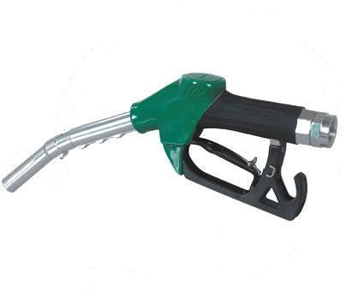
 | Benzine |  |  |  |  | Diesel

 | Handgeschakeld |  |  |  |  | Handgeschakeld

Vul hier het massa rijklaar gewicht in | 0.047 | 1300 |  | 61.1 | Vul hier het massa rijklaar gewicht in | 0.108 | 5000 | = | 540
Vul hier het netto-maximum vermogen in kW | 0.561 | 125 |  | 70.125 |  |  | 528.6 | - | 11.371
 |  | 187.8 | + | 56.621

 | Automatisch |  |  |  |  | Automatisch

Vul hier het massa rijklaar gewicht in | 0.102 | 1592 |  | 162.384 | Vul hier het massa rijklaar gewicht in | 0.116 | 1295 | = | 150.22
Vul hier het netto-maximum vermogen in kW | 0.328 | 147 |  | 48.216 |  |  | 143.8 | - | 6.432
 |  | 220.1 | + | 9.481

Ter toelichting van de stelling dat de RDW in casu de oude formule heeft toegepast, verwijs ik naar de volgende alinea in de richtlijn Wijze van keuren van individuele goedkeuringen, versie januari 2012, onder punt 39:
“In de verordening (EU) nr. 715/2007 worden testen beschreven voor de bepaling van de CO2-emissie en het brandstofverbruik. Deze verordening is verplichtend vanaf 1 september 2009. Op 22 februari 2011 is de verordening (EU) nr. 183/2011 gepubliceerd die in werking treedt op 26 februari 2012. Daarin zijn formules opgenomen voor het vaststellen van de CO2 emissie en het brandstofverbruik bij M1 en N1 voertuigen, in het geval de testgegevens ontbreken. De waarden uit de formules voor CO2 emissie van de verordening liggen dichter bij de waarden die voortkomen uit de testen en komen lager uit dan volgens de ‘oude’ formules in wijze van keuren van april 2011. De werkelijkheid wordt beter benaderd. Vandaar dat is besloten de ‘oude’ formules te vervangen door deze formules. Daarnaast vermeldt de verordening (EU) nr. 183/2011 ook een formule voor hybridevoertuigen die vanaf inwerkingtreding verordening (EU) nr. 183/2011 toepasbaar is. De formule voor bepaling van het brandstofverbruik uit de verordening (EU) nr. 183/2011 is eveneens opgenomen om de eventuele individuele vraag hiernaar te kunnen beantwoorden. In de verordening (EU) nr. 715/2007 worden testen beschreven voor de bepaling van de CO2-emissie en het brandstofverbruik. Deze verordening is verplichtend vanaf 1 september 2009. Op 22 februari 2011 is de verordening (EU) nr. 183/2011 gepubliceerd die in werking treedt op 26 februari 2012. Daarin zijn formules opgenomen voor het vaststellen van de CO2 emissie en het brandstofverbruik bij M1 en N1 voertuigen, in het geval de testgegevens ontbreken. De waarden uit de formules voor CO2 emissie van de verordening liggen dichter bij de waarden die voortkomen uit de testen en komen lager uit dan volgens de ‘oude’ formules in wijze van keuren van april 2011. De werkelijkheid wordt beter benaderd. Vandaar dat is besloten de ‘oude’ formules te vervangen door deze formules. Daarnaast vermeldt de verordening (EU) nr. 183/2011 ook een formule voor hybridevoertuigen die vanaf inwerkingtreding verordening (EU) nr. 183/2011 toepasbaar is. De formule voor bepaling van het brandstofverbruik uit de verordening (EU) nr. 183/2011 is eveneens opgenomen om de eventuele individuele vraag hiernaar te kunnen beantwoorden.”

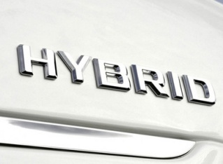

 | Hybride

Vul hier het massa rijklaar gewicht in | 0.116 | 1395 |  | 161.82
 |  | 104.7 | - | 57.147

